Sheet1
1. Snowflake 아키텍처 데이터 공유 지원
- Snowflake의 멀티클러스터 공유 데이터 아키텍처가 자동으로 확장 및 축소할 수 있는 스토리지 기능을
가지고 있고 동시에 읽고 쓸 수 있을 뿐만 아니라 즉시 크기를 조정할 수 있는 독립적인 컴퓨팅 클러스터를
가지고 있는 것과는 대조적이다.
- 여러 가상 웨어하우스가 동일한 데이터에서 동시에 작업할 수 있다.
- 동일한 클라우드 공급업체 및 지역 내에서 데이터를 공유하는 경우 공유하기 위해 데이터를 복사할 필요가 없다.

2. Snowgrid
- 전세계 적으로 지역 또는 클라우드로 분리된 사용자를 원활하게 연결 가능

3. 보안 데이터 공유 접근 방식
3.1 계정 간 데이터 공유에 참여
- 데이터를 다른 계정과 직접 공유하고 데이터를 이동하거나 복사하지 않고도 데이터 표시 가능
3.2 글로벌 데이터 공급업체를 전 세계 컨슈머와 연결하는 Marketplace 사용
3.3 자신만의 Snowflake Provate Data Exchange를 만들어 다른 사람과 현업할 수도 있다.
3.4 둘 이상의 당사자 간에 데이터를 공유하기 위한 프레임워크인 데이터 클림룸을 사용할 수 있다.

* 계정 관리자인 나와 공유되는 직접 데이터 공유
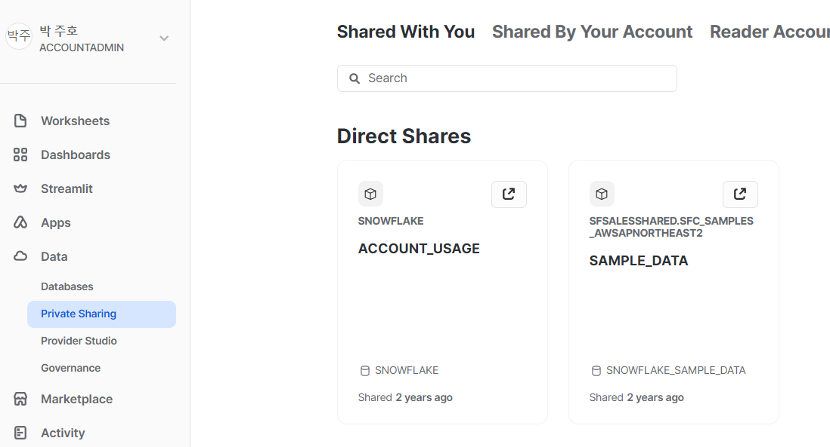

공유 데이터 메뉴 옵션의 기본값은 Shared With Me이며 화면 상단 중앙에서 볼 수 있다.

4. Snowflake의 직접 보안 데이터 공유 접근 방식
- 공급업체는 공유 객체를 통해 Snowflake 데이터베이스 테이블, 보안 뷰 또는 보안 사용자 정의 함수
를 공유할 수 있다.
- 공유가 객체에서 생성되는 것이 아니라 데이터베이스, 스키마, 테이블, 뷰 또는 UDF에 대한 권한이
부여된다는 점이 중요

4.1 아웃바운드 공유 생성
- 아웃바운드 공유를 생성할 때 계정은 Snowflake 공급업체 계정인 반면 데이터를 공유하는 계정은
Snowflake 컨슈머 계정이다.
- 공유에 여러 데이터베이스를 포함하려면 공유할 수 있는 보안 뷰를 생성할 수 있다.
이 공유에서 참조되는 객체가 동일한 Snowflake 계정에 있는 경우 가능하다.
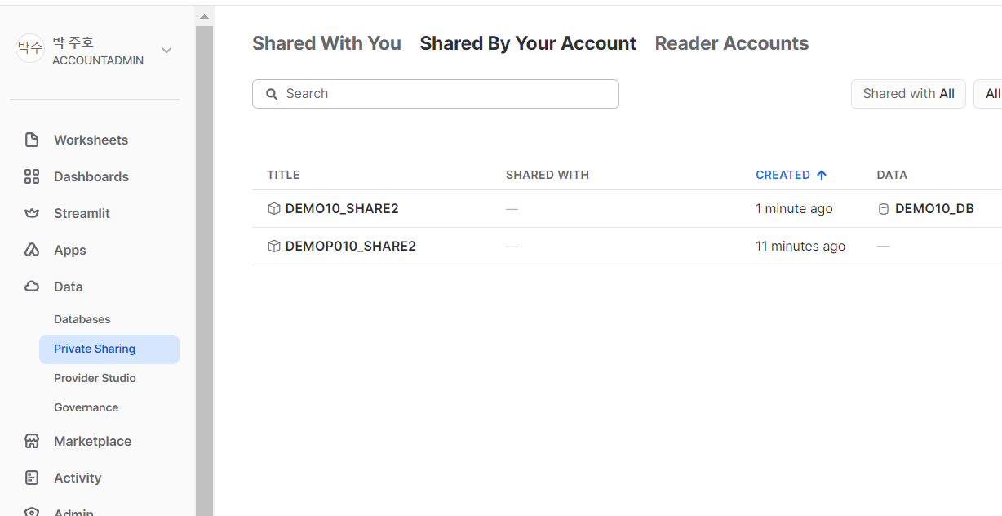

 | *계정 내 새로 생성된 공유 리스트

4.2 공유 생성 및 관리에서 데이터 공급업체의 역할
- Snowflake 공급업체는 가상으로 계정 수에 제한없이 아웃바운드 공유를 공유 할 수 있다.
동일한 클라우드 공급업체 지역 내의 계정 간에 데이터 공유행위에 대한 비용은 없다.
- 이름을 쉼표로 구분하여 여러 컨슈머 계정을 추가할 수 있다.
- 데이터를 완전히 제외하거나 볼 수 있는 데이터를 마스킹하여 특정 데이터에 대한 액세스를 제안할 수 있다.

4.3 독자 계정 설정
- 데이터 메인 메뉴의 비공개 공유 섹션 으로 이동 -> 내계정에서 공유를 클릭 -> 컨슈머를 추가하려는 특정 공유를 클릭
- 대신 독자 계정을 만들려면 화면 상단의 독자 계쩡 새션을 클릭한 다음 + New 버튼을 클릭

